mapa1
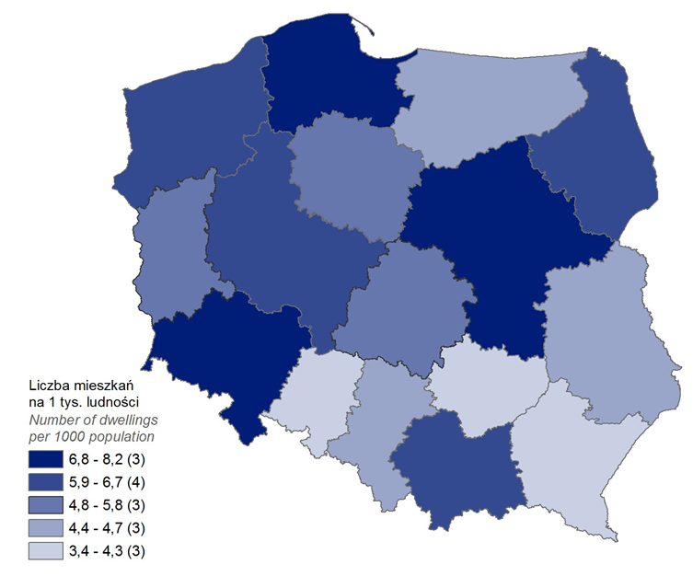
Mieszkania oddane do użytkowania w 2023 r. w przeliczeniu na 1 tys. ludności
Województwo
pomorskie | 8.2
mazowieckie | 7.9
dolnośląskie | 6.9
wielkopolskie | 6.5
małopolskie | 6.3
podlaskie | 6.1
zachodniopomorskie | 6.1
kujawsko-pomorskie | 5.5
lubuskie | 5.1
łódzkie | 5.0
lubelskie | 4.5
śląskie | 4.4
warmińsko-mazurskie | 4.4
podkarpackie | 4.2
świętokrzyskie | 3.7
opolskie | 3.4

wykres 1
Struktura powierzchni użytkowej budynków niemieszkalnych oddanych do użytkowania w 2023 r.
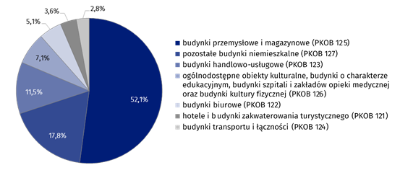
(PKOB 125) budynki przemysłowe i magazynowe | 52.1%
(PKOB 127) pozostałe budynki niemieszkalne | 17.8%
(PKOB 123) budynki handlowo-usługowe | 11.5%
(PKOB 126) ogólnodostępne obiekty kulturalne, budynki o charakterze edukacyjnym, budynki szpitali i zakładów opieki medycznej oraz budynki kultury fizycznej | 7.1%
(PKOB 122) budynki biurowe | 5.1%
(PKOB 121) hotele i budynki zakwaterowania turystycznego | 3.6%
(PKOB 124) budynki transportu i łączności | 2.8%

wykres 2
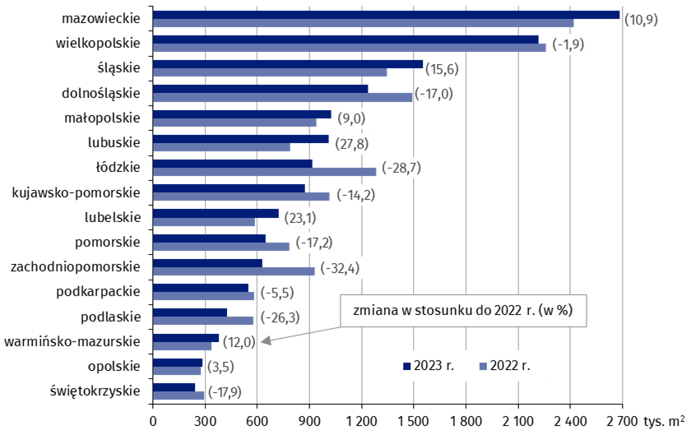
Powierzchnia użytkowa budynków niemieszkalnych oddanych do użytkowania w 2023 r. według województw (tys. m2)
 | 2023 r. | 2022 r. | Zmiana
świętokrzyskie | 242,227 | 295,122 | (-17.9)
opolskie | 286,263 | 276,692 | (3.5)
warmińsko-mazurskie | 378,627 | 338,143 | (12.0)
podlaskie | 425,175 | 577,179 | (-26.3)
podkarpackie | 549,619 | 581,773 | (-5.5)
zachodniopomorskie | 627,875 | 929,227 | (-32.4)
pomorskie | 649,712 | 785,102 | (-17.2)
lubelskie | 723,276 | 587,335 | (23.1)
kujawsko-pomorskie | 872,463 | 1,017,073 | (-14.2)
łódzkie | 915,815 | 1,283,832 | (-28.7)
lubuskie | 1,010,289 | 790,313 | (27.8)
małopolskie | 1,024,307 | 940,010 | (9.0)
dolnośląskie | 1,238,218 | 1,492,027 | (-17.0)
śląskie | 1,554,678 | 1,345,289 | (15.6)
wielkopolskie | 2,218,049 | 2,260,143 | (-1.9)
mazowieckie | 2,683,893 | 2,419,028 | (10.9)

wykres 3
Powierzchnia użytkowa budynków biurowych oddanych do użytkowania w 2023 r. według województw (tys. m2)

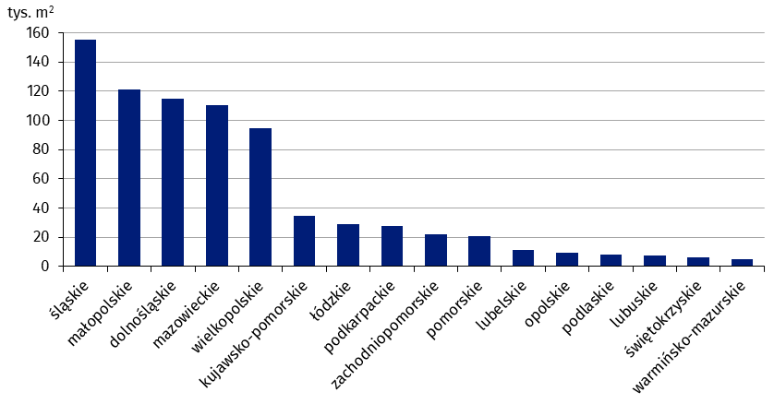
śląskie | 155,011
małopolskie | 121,045
dolnośląskie | 115,086
mazowieckie | 110,686
wielkopolskie | 94,889
kujawsko-pomorskie | 34,997
łódzkie | 28,921
podkarpackie | 27,767
zachodniopomorskie | 21,967
pomorskie | 21,027
lubelskie | 11,624
opolskie | 9,365
podlaskie | 7,891
lubuskie | 7,849
świętokrzyskie | 5,999
warmińsko-mazurskie | 4,994

wykres 4
Powierzchnia użytkowa budynków handlowo-usługowych oddanych do użytkowania w 2023 r. według województw (tys. m2)

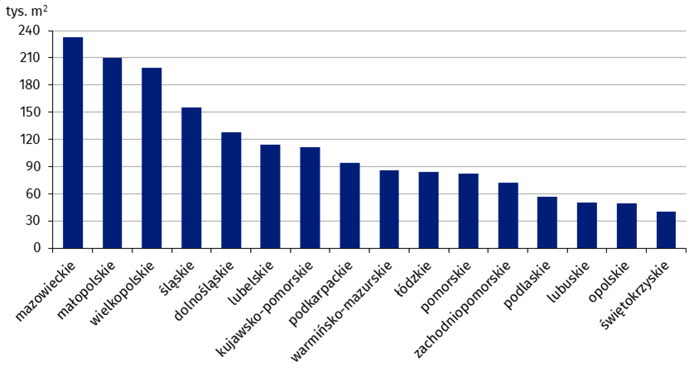
mazowieckie | 233,106
małopolskie | 210,276
wielkopolskie | 198,618
śląskie | 155,515
dolnośląskie | 127,630
lubelskie | 113,935
kujawsko-pomorskie | 111,694
podkarpackie | 94,055
warmińsko-mazurskie | 86,146
łódzkie | 84,378
pomorskie | 82,031
zachodniopomorskie | 71,842
podlaskie | 57,121
lubuskie | 50,531
opolskie | 49,622
świętokrzyskie | 40,531

wykres 5
Powierzchnia użytkowa budynków przemysłowych oddanych do użytkowania w 2023 r. według województw (tys. m2)

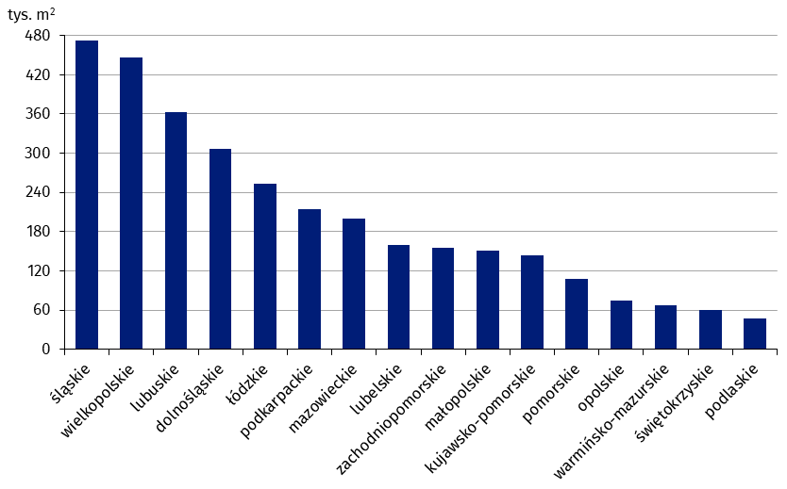
śląskie | 472,783
wielkopolskie | 446,264
lubuskie | 362,535
dolnośląskie | 306,964
łódzkie | 252,779
podkarpackie | 215,046
mazowieckie | 199,865
lubelskie | 159,174
zachodniopomorskie | 155,270
małopolskie | 150,552
kujawsko-pomorskie | 144,389
pomorskie | 107,951
opolskie | 74,894
warmińsko-mazurskie | 67,059
świętokrzyskie | 60,172
podlaskie | 47,320

wykres 6
Powierzchnia użytkowa budynków magazynowych oddanych do użytkowania w 2023 r. według województw (tys. m2)

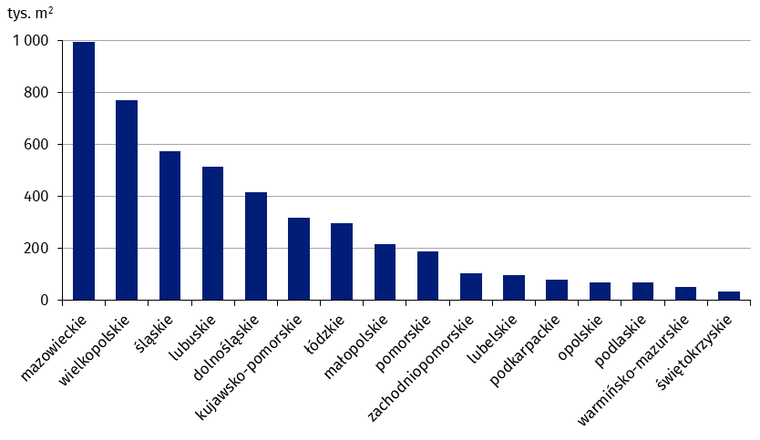
mazowieckie | 994,344
wielkopolskie | 769,021
śląskie | 572,683
lubuskie | 514,951
dolnośląskie | 417,466
kujawsko-pomorskie | 318,801
łódzkie | 299,035
małopolskie | 215,943
pomorskie | 188,693
zachodniopomorskie | 104,846
lubelskie | 96,495
podkarpackie | 82,048
opolskie | 68,859
podlaskie | 68,279
warmińsko-mazurskie | 51,962
świętokrzyskie | 34,807

wykres 7
Powierzchnia użytkowa budynków gospodarstw rolnych oddanych do użytkowania w 2023 r. według województw (tys. m2)

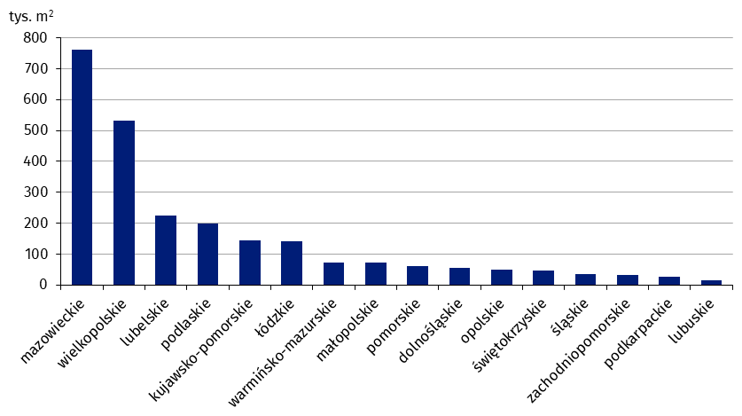
mazowieckie | 761,434
wielkopolskie | 533,104
lubelskie | 225,898
podlaskie | 199,642
kujawsko-pomorskie | 143,021
łódzkie | 141,904
warmińsko-mazurskie | 73,660
małopolskie | 72,301
pomorskie | 62,045
dolnośląskie | 54,776
opolskie | 49,804
świętokrzyskie | 47,087
śląskie | 33,872
zachodniopomorskie | 31,114
podkarpackie | 25,535
lubuskie | 14,079

wykres 8
Struktura powierzchni użytkowej nowych budynków niemieszkalnych, na których budowę wydano pozwolenia w 2023 r.

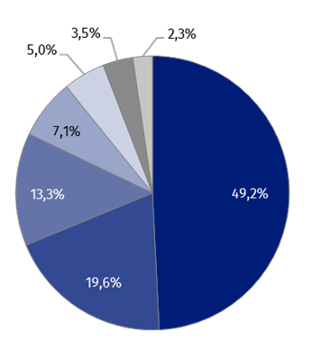
(PKOB 125) budynki przemysłowe i magazynowe | 49.2%
(PKOB 127) pozostałe budynki niemieszkalne | 19.6%
(PKOB 123) budynki handlowo-usługowe | 13.3%
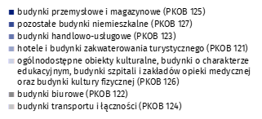
(PKOB 121) hotele i budynki zakwaterowania turystycznego | 7.1%
(PKOB 126) ogólnodostępne obiekty kulturalne, budynki o charakterze edukacyjnym, budynki szpitali i zakładów opieki medycznej oraz budynki kultury fizycznej | 5.0%
(PKOB 122) budynki biurowe | 3.5%
(PKOB 124) budynki transportu i łączności | 2.3%

wykres 9
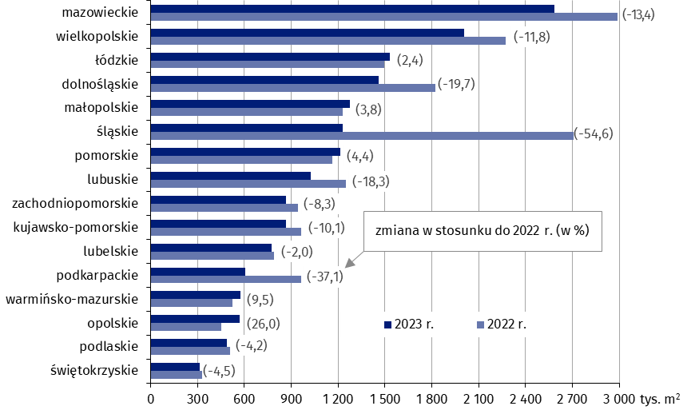
Powierzchnia użytkowa nowych budynków niemieszkalnych, na których budowę wydano pozwolenia w 2023 r. według województw (tys. m2)
 | 2022 r. | 2023 r. | Zmiana
świętokrzyskie | 330,347 | 315,441 | (-4.5)
podlaskie | 509,578 | 488,220 | (-4.2)
opolskie | 452,011 | 569,562 | (26.0)
warmińsko-mazurskie | 524,216 | 574,049 | (9.5)
podkarpackie | 965,558 | 607,279 | (-37.1)
lubelskie | 790,950 | 775,067 | (-2.0)
kujawsko-pomorskie | 962,238 | 865,236 | (-10.1)
zachodniopomorskie | 945,142 | 866,884 | (-8.3)
lubuskie | 1,252,782 | 1,023,139 | (-18.3)
pomorskie | 1,161,953 | 1,213,465 | (4.4)
śląskie | 2,708,504 | 1,230,599 | (-54.6)
małopolskie | 1,228,733 | 1,275,093 | (3.8)
dolnośląskie | 1,820,974 | 1,461,625 | (-19.7)
łódzkie | 1,497,061 | 1,532,586 | (2.4)
wielkopolskie | 2,274,957 | 2,006,883 | (-11.8)
mazowieckie | 2,986,941 | 2,585,238 | (-13.4)

